PDG
MOA
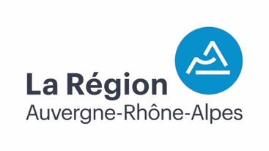

RÉGION AUVERGNE RHÔNE-ALPES
101 Cours Charlemagne
69002 LYON

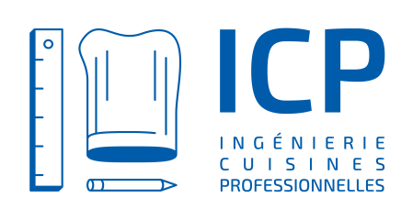
Ingéniérie Restauration

BUREAU D'ÉTUDES ICP
5 Avenue Jules ferry
69780 MIONS

MISE EN ŒUVRE D'EQUIPEMENTS DE CUISINE

DECOMPOSITION DU PRIX GLOBAL ET FORFAITAIRE

(D.P.G.F.)

Lot N°01 Équipements de cuisine

Mai 2024 - indice 1

